Formulaire
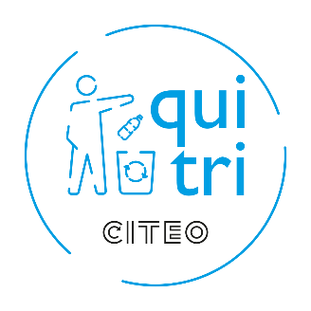 | DEMANDE DE DEVIS PANNEAUX - PROGRAMME ESPACES NATURELS "GARDEZ ET TRIEZ VOS DECHETS"
"Gardez et triez" est le programme national de sensibilisation dédié à la prévention des déchets sauvages dans les espaces naturels dépourvus de dispositif de collecte. Il invite à respecter ces espaces terrestres et marins en incitant les usagers à remporter puis à trier leurs déchets.
Programme conçu par Gestes Propres en collaboration avec Citeo et les gestionnaires de ces espaces naturels : l'Office National des Forêts, Rivages de France, Voies Navigables de France, la Fédération des Parcs Naturels Régionaux de France et France Nature Environnement.
Le Groupe ExpoGraph honore les commandes, assure la fabrication des panneaux, la livraison et facture directement. Pour les formalités administratives, vous pouvez contacter ExpoGraph : 01 41 90 12 20
 | Une fois rempli, merci d'envoyer ce fichier rempli par email à |  |  |  |  |  | gardeztriez@citeo.com
 |  |  | Pour toute question relative au programme, veuillez contacter |  |  |  | gardeztriez@citeo.com
Tarifs HT des panneaux
 | Formats | Tarif Recto | Tarif Recto Verso | Personnalisation avec votre logo* | Prise en charge des fichiers
 | A1 (59,4 x 84,1 cm) | 39.00 € | 49.00 € | 50€ / type de visuel | 10€ / type de visuel
 | A2 (42 x 59,4 com) | 21.00 € | 25.50 €
 | Les panneaux sont en alu dibond, épaisseur 3 mm.
 | *Choisissez de personnaliser les panneaux en intégrant votre logo en bas à gauche à côté des logos des partenaires du programme. Merci de joindre votre logo à votre envoi en format .ai ou .eps. Sans logo envoyé de votre part, l'espace en bas à gauche des panneaux restera vide.
 | Pour voir les tarifs indicatifs de livraison, veuillez cliquer |  |  |  | ici

Offre spéciale 2020 |  | Un panneau acheté = un panneau offert par Citeo ! Demandez le nombre de panneaux souhaité et vous paierez seulement 50% du prix total (frais de livraison inclus). Pour bénéficier de cette offre, merci de demander un nombre total de panneaux pair.

Les cases en rouge sont celles que vous devez obligatoirement remplir et celles en jaune sont facultatives selon votre cas.

Etape 1 : Vos coordonnées
Nom de la structure*: |  | Adresse email* :
Nom et Prénom* : |  | Adresse postale* :
 |  | Code postal* :
 |  | Ville* :
 |  | N° de téléphone* : |  |  |  |  |  | *mentions obligatoires

Etape 2 : Informations de livraison
Merci de saisir les informations pour au moins un point de livraison
Point de livraison numéro 1 |  |  |  |  |  | Point de livraison numéro 2 |  |  | Point de livraison numéro 3
Adresse de livraison | Adresse* |  |  |  |  | Adresse de livraison | Adresse* |  | Adresse de livraison | Adresse*
 | Code postal* |  |  |  |  |  | Code postal* |  |  | Code postal*
 | Ville * |  |  |  |  |  | Ville * |  |  | Ville *
Horaires d'ouverture |  |  |  |  |  | Horaires d'ouverture |  |  | Horaires d'ouverture
Contact de réception de la livraison Afin de faciliter la livraison, merci d'indiquer les coordonnées d'une personne qui réceptionnera les panneaux ou tout autre donnée facilitant l'accès à vos locaux (digicode, étage, etc.) | Nom et prénom * |  |  |  |  | Contact de réception de la livraison | Nom et prénom * |  | Contact de réception de la livraison | Nom et prénom *
 | Numéro de téléphone* |  |  |  |  |  | Numéro de téléphone* |  |  | Numéro de téléphone*
 | Instructions de livraison (digicode, interphone, batiment, code portail, accès spécifique etc.) |  |  |  |  |  | Instructions de livraison |  |  | Instructions de livraison

Pour ajouter des points de livraison supplémentaires, veuillez cliquer |  |  |  | ici
Les délais de livraison sont estimés de 5 à 15 jours calendaires à partir de la réception du devis signé.

Etape 3 : Vos panneaux
Rappel des visuels
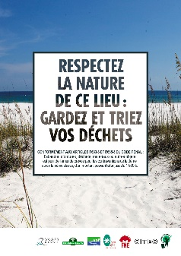

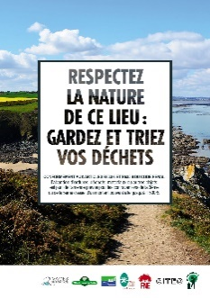
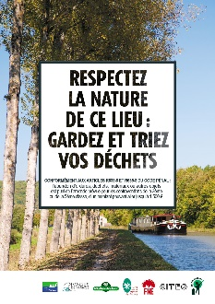





Plages | Plages – criques | Chemins côtiers | Fleuves – rivières – canaux | Promenades citadines | Parcs naturels | Forêts | Montagne

Veuillez choisir parmi les options ci-dessous. Vous pouvez créer plusieurs combinaisons (par exemple, si vous souhaitez 10 panneaux Forêt Recto/Verso et 5 panneaux Forêt Recto, créez 2 combinaisons correspondant à ces options)
1. Visuel | Sélectionnez le visuel que vous souhaitez commander dans la liste déroulante ci-contre :
2. Taille | Sélectionnez la taille souhaitée dans la liste déroulante ci-contre :
3. Recto ou Recto/Verso | Choisissez entre Recto et Recto/verso dans la liste déroulante ci-contre :
4. Langue | Choisissez la langue des panneaux dans la liste déroulante ci-contre : (Attention ! : délai supplémentaire à prévoir pour la version bilingue)
5. Perçage | Choisissez votre option de perçage dans la liste déroulante ci-contre :
6. Personnalisation | Souhaitez-vous personnaliser vos panneaux en intégrant votre logo sur les panneaux ?**
7. Nombre de panneaux | Indiquez le nombre de panneaux que vous souhaitez commander avec les options que vous avez sélectionnés
8. Point de livraison | Indiquez le numéro de point de livraison mentionné ci-dessus (ie. point de livraison numéro 1, numéro 2, etc.)

**Choisissez de personnaliser les panneaux en intégrant votre logo en bas à gauche à côté des logos des partenaires du programme. Merci de joindre votre logo à votre envoi en format .ai ou .eps. Sans logo envoyé de votre part, l'espace en bas à gauche des panneaux restera vide.

Les panneaux sont en alu dibond, épaisseur 3 mm.
Quantité totale de panneaux |  | 0

Etape 4 : Merci pour votre demande de devis !
Envoyez ce fichier rempli à |  | gardeztriez@citeo.com
Le devis vous sera envoyé par l'imprimeur Expograph.

Le Groupe ExpoGraph honore les commandes, assure la fabrication des panneaux, la livraison et facture directement. Pour les formalités administratives, vous pouvez contacter ExpoGraph : 01 41 90 12 20
Merci de joindre votre logo à votre envoi en format .ai ou .eps. Sans logo envoyé de votre part, l'espace en bas à gauche des panneaux restera vide.

